상품제안서
코메론 휴대용 카멜레온 벨트그립 줄자 5.5M | 상품코드: F29248

 |  |  |  |  |  |  | 02-412-0044 | www.easy1.co.kr
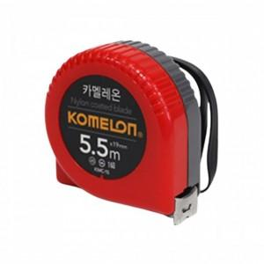

【상세/제작정보】 | 기본수량 미만 인쇄시 비용 추가. 스티커제작 및 부착가능(추가금발생) (제작비 통합20,000원, 부착비 70원)

【인쇄/포장옵션】 | / 포장불가능

【공급단가】 | 수량 | 50~ | 100~ | 500~ | 1,000~ | 2,000~
*VAT별도 | 단가 | 8,320원 | 8,180원 | 7,980원 | 7,840원 | 7,630원

【상품 URL】 | https://easy1.co.kr:443/src/goods_detail.php?gdno=29248

